Fuzzy-memberfunction
f(x)
 | f(x)
-2.195122 | 1
0 | 0.82
N함수 생성
 | x | f(x)
 | -2.195122 | 1
 | 0 | 0.82

 | x | +
 | -0.082 | 0.82
 | f(n) | 0.99958
 | -2.19

f(x)
 | f(x)
0 | 0.82
10 | 0
 | x | f(x)
 | 0 | 0.82
 | 10 | 0

 | x | +
 | -0.082 | 0.82
 | f(n) | 0
 | 10

f(x)
 | f(x)
0 | 0
10 | 1
MN함수 생성
 | x | f(x)
 | 0 | 0
 | 10 | 1

 | x | +
 | 0.1 | 0
 | f(n) | 1
 | 10

f(x)
 | f(x)
10 | 1
20 | 0
 | x | f(x)
 | 10 | 1
 | 20 | 0

 | x | +
 | -0.1 | 2
 | f(n) | 0
 | 20

f(x)
 | f(x)
10 | 0
20 | 0.8
S함수 생성
 | x | f(x)
 | 10 | 0
 | 20 | 0.8

 | x | +
 | 0.08 | -0.8
 | f(n) | 0.8
 | 20

f(x)
 | f(x)
20 | 0.8
30 | 0
 | x | f(x)
 | 20 | 0.8
 | 30 | 0

 | x | +
 | -0.08 | 2.4
 | f(n) | 0
 | 30

f(x)
 | f(x)
20 | 0
30 | 0.84
MP함수 생성
 | x | f(x)
 | 20 | 0
 | 30 | 0.84

 | x | +
 | 0.084 | -1.68
 | f(n) | 0.84
 | 30

f(x)
 | f(x)
30 | 0.84
40 | 0
 | x | f(x)
 | 30 | 0.84
 | 40 | 0

 | x | +
 | -0.084 | 3.36
 | f(n) | 0
 | 40

f(x)
 | f(x)
30 | 0
40 | 0.74
LP함수 생성
 | x | f(x)
 | 30 | 0
 | 40 | 0.74

 | x | +
 | 0.074 | -2.22
 | f(n) | 0.74
 | 40

Copyright @ Dodo(rabbit.white@daum.net)

Knowledge
지식 경험 기반 - 체감온도의 단계별 정의

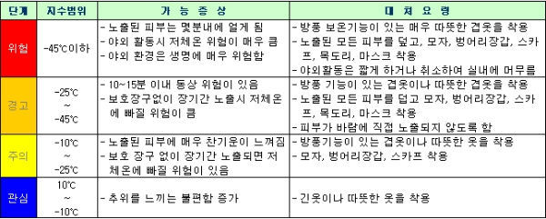

 | Sensible Temperature=13.12+0.6215T-11.37V^{0.16}+0.3965V^{0.16}

 | T | 기온 | 입력(T) | 25
 | V | 풍속(km/h) | 입력(V) | 80
 | 27.421640202

 | 온도
 | 습도

 | t2 | (9.0/5.0)*(document.c2f.jisutemp.value)+32;
 | v2 | document.c2f.jisuwind.value;
 | v3 | -42.379 + (2.04901523*t2) + (10.14333127*v2) - (0.22475541*t2*v2) - (0.00683783*t2*t2) - (0.05481717*v2*v2) + (0.00122874*t2*t2*v2) + (0.00085282*t2*v2*v2) - (0.00000199*t2*t2*v2*v2);

 | f_adj | 0

 | if (v2 < 13 && t2 >= 80 && t2 <= 112)
 |  | f_adj | 0.25*(13-v2) * sqrt((17-abs(t2-95.0))/17.0);
 |  | v3 | v3 - f_adj;

 | if (v2 > 85.0 && t2 >= 80.0 && t2 <= 87)
 |  | f_adj | (v2-85)/10.0 * (87-t2) / 5.0;
 |  | v3 | v3 + f_adj;

 | if (t2 < 80.0 )
 |  | v3 | t2;

 | v3 | (v3-32)*(5.0/9.0);
 | v3 | Math.round(v3 *10) / 10.0;

 | 열지수 | v3

지식 경험 기반 - 방 온도 대비

 | 방 온도/타켓 | Very Cold(N) | Cold(MN) | Warm(S) | Hot(MP) | Very Hot(LP)
Very Cold(N) | 0 | No_Change | Heat | Heat | Heat | Heat
Cold(MN) | 10 | Cool | No_Change | Heat | Heat | Heat
Warm(S) | 20 | Cool | Cool | No_Change | Heat | Heat
Hot(MP) | 30 | Cool | Cool | Cool | No_Change | Heat
Very Hot(LP) | 34 | Cool | Cool | Cool | Cool | No_Change

Copyright @ Dodo(rabbit.white@daum.net)

